セグメントシート
※平成３１年以降の表記は、新元号に読み替えることとする。
 |  |  |  |  |  |  |  |  |  |  |  |  |  |  |  |  |  |  |  |  |  |  |  | 事業番号 |  |  |  |  |  |  | 0901 |  | - | 03
平成３１年度セグメントシート |  |  |  |  |  |  |  |  |  |  |  |  |  |  |  |  |  |  |  |  |  |  | （ | 医薬基盤・健康・栄養研究所 |  |  |  |  |  |  |  |  |  |  | ）
セグメント名 |  |  |  | 医薬品等の開発振興 |  |  |  |  |  |  |  |  |  |  |  | 担当部局庁 |  |  |  | 大臣官房 |  |  |  |  |  |  |  |  | 作成責任者
事業開始年度 |  |  |  | 平成１７年度 |  |  |  |  | 事業終了 （予定）年度 |  |  |  | 終了予定なし |  |  | 担当課室 |  |  |  | 厚生科学課 |  |  |  |  |  |  |  |  | 佐々木 昌弘
会計区分 |  |  |  | 一般会計
セグメント単位の 考え方 |  |  |  | 独立行政法人評価制度におけるセグメント分けに基づき作成した。
根拠法令 （具体的な 条項も記載） |  |  |  | 独立行政法人通則法 （平成１１年法律第１０３号） 国立研究開発法人医薬基盤・健康・栄養研究所法（平成１６年法律第１３５号） |  |  |  |  |  |  |  |  |  |  |  | 関係する計画、 通知等 |  |  |  | 「日本再興戦略」、「科学技術基本計画」、「健康・医療戦略」
主要政策・施策 |  |  |  | 科学技術・イノベーション |  |  |  |  |  |  |  |  |  |  |  | 主要経費 |  |  |  | 文教及び科学振興
事業目的 （目指す姿を簡潔に。3行程度以内） |  |  |  | 医薬品等の開発振興については、これまでに蓄積した医薬品等の開発支援に係る専門性及び経験を活かして、国内外の最新の技術動向等を的確に把握するとともに、公的試験研究機関、大学、民間企業等と連携を図り、希少疾病用医薬品等を始めとした医薬品等の開発を一層促進する。特に、薬事法改正により、再生医療等製品が新たに定義されたこと等を踏まえ、希少疾病用再生医療等製品を始めとした再生医療等製品の開発にも適切に取り組む。
事業概要 （5行程度以内。別添可） |  |  |  | 希少疾病用医薬品等開発振興事業 希少疾病用医薬品・希少疾病用医療機器・希少疾病用再生医療等製品の開発を促進するために、マネジメント体制の構築を図るとともに、以下の観点を踏まえ、助成金交付、指導・助言・相談、税額控除に係る認定等の支援事業を充実・強化し、希少疾病用医薬品等の製造販売承認申請を目指す。 ・ 申請企業に対し、ヒアリング、実地調査等を行い、試験研究の進捗状況の報告を求め、効率的な助成金の交付を実施する。 ・ 事業の透明性を確保するために、説明会（年２回開催）やホームページ等を通じて、支援制度を周知するとともに、事業の成果等を公開する。
実施方法 |  |  |  | 直接実施
予算額・ 執行額 （単位:百万円） |  |  |  |  |  |  |  |  |  |  | 28年度 |  |  | 29年度 |  |  |  |  | 30年度 |  |  |  |  |  | 31年度 |  |  |  |  | 32年度要求
 |  |  |  | 経常収益 | 予算額：運営費交付金 |  |  |  |  |  | 829 |  |  | 730 |  |  |  |  | 730 |  |  |  |  |  | 650 |  |  |  |  | -
 |  |  |  |  | 執行額 | 運営費交付金 |  |  |  |  | 889 |  |  | 715 |  |  |  |  | 480
 |  |  |  |  |  | 補助金等 |  |  |  |  | - |  |  | - |  |  |  |  | -
 |  |  |  |  |  | その他 |  |  |  |  | 329 |  |  | 78 |  |  |  |  | 388
 |  |  |  |  |  | 計 |  |  |  |  | 1,218 |  |  | 793 |  |  |  |  | 868
 |  |  |  |  | 運営費交付金収益の割合 |  |  |  |  |  | 73.0% |  |  | 90.2% |  |  |  |  | 55.3%
 |  |  |  |  | 運営費交付金収益化基準 |  |  |  |  |  | 業務達成基準 期間進行基準 |  |  | 業務達成基準 期間進行基準 |  |  |  |  | 業務達成基準 期間進行基準 |  |  |  |  |  | 業務達成基準 期間進行基準
 |  |  |  | 経常費用 | 予算額 |  |  |  |  |  | 902 |  |  | 1,117 |  |  |  |  | 831 |  |  |  |  |  | 698 |  |  |  |  | -
 |  |  |  |  | 執行額 |  |  |  |  |  | 936 |  |  | 793 |  |  |  |  | 3,114
 |  |  |  |  | 執行率 |  |  |  |  |  | 104% |  |  | 71% |  |  |  |  | 375%
平成3１・32年度予算内訳 （単位：百万円） |  | 歳出予算目 |  |  |  |  |  | 31年度当初予算 |  |  |  | 32年度要求 |  |  | 主な増減理由
 |  | 事業費 |  |  |  |  |  | 268 |  |  |  | -
 |  | 人件費 |  |  |  |  |  | 226 |  |  |  | -
 |  | 運営費 |  |  |  |  |  | 156 |  |  |  | -

 |  | 計 |  |  |  |  |  | 650 |  |  |  | -
成果目標及び 成果実績 （アウトカム） |  |  |  | 定量的な成果目標 |  |  |  |  |  |  | 成果指標 |  |  |  |  |  | 単位 |  |  | 28年度 |  |  | 29年度 |  |  |  | 30年度 |  | 中間目標 |  |  | 目標最終年度
 |  |  |  |  |  |  |  |  |  |  |  |  |  |  |  |  |  |  |  |  |  |  |  |  |  |  |  |  | - |  | 年度 | 33 |  | 年度
 |  |  |  | 新規に助成金を交付して3年を経過した時点において、承認申請に至った品目の割合 |  |  |  |  |  |  | 製造販売承認申請数 |  |  |  |  | 成果実績 | ％ |  |  | 63 |  |  | 60 |  |  |  | 67
 |  |  |  |  |  |  |  |  |  |  |  |  |  |  |  | 目標値 | ％ |  |  | 33 |  |  | 33 |  |  |  | 33 |  | - |  |  | 33
 |  |  |  |  |  |  |  |  |  |  |  |  |  |  |  | 達成度 | ％ |  |  | 188 |  |  | 180 |  |  |  | 200
根拠として用いた 統計・データ名 （出典） |  |  |  | 開発状況調査票

活動指標及び 活動実績 （アウトプット） |  |  |  | 活動指標 |  |  |  |  |  |  |  |  |  |  |  |  | 単位 |  |  | 28年度 |  |  | 29年度 |  |  |  | 30年度 |  | 31年度 活動見込 |  |  | 32年度 活動見込
 |  |  |  | 開発企業に対する説明会 |  |  |  |  |  |  |  |  |  |  |  | 活動実績 | 回 |  |  | 3 |  |  | 4 |  |  |  | 3 |  | 3
 |  |  |  |  |  |  |  |  |  |  |  |  |  |  |  | 当初見込み | 回 |  |  | 3 |  |  | 3 |  |  |  | 3 |  | 3
単位当たり コスト |  |  |  | 算出根拠 |  |  |  |  |  |  |  |  |  |  |  |  | 単位 |  |  | 28年度 |  |  | 29年度 |  |  |  | 30年度 |  | 31年度活動見込
 |  |  |  | 開発助成費（百万円）／開発助成件数 |  |  |  |  |  |  |  |  |  |  |  | 単位当たり コスト | 百万円 |  |  | 48 |  |  | 42 |  |  |  | 42 |  | 42
 |  |  |  |  |  |  |  |  |  |  |  |  |  |  |  | 計算式 | / |  |  | 718／15 |  |  | 633／15 |  |  |  | 549/13 |  | 549/13
独法等所管部局による点検・改善
 |  | 項 目 |  |  |  |  |  |  |  |  |  |  |  |  |  |  |  |  | 評 価 |  | 評価に関する説明
国費投入の必要性 |  | 事業の目的は国民や社会のニーズを的確に反映しているか。 |  |  |  |  |  |  |  |  |  |  |  |  |  |  |  |  | ○ |  | より有効で安全な医薬品、医療機器の研究開発を支援するため、広く国民のニーズがある。
 |  | 地方自治体、民間等に委ねることができない事業なのか。 |  |  |  |  |  |  |  |  |  |  |  |  |  |  |  |  | ○ |  | 国の政策課題の解決に向けて実施している事業である。
 |  | 政策目的の達成手段として必要かつ適切な事業か。政策体系の中で優先度の高い事業か。 |  |  |  |  |  |  |  |  |  |  |  |  |  |  |  |  | ○ |  | より有効で安全な医薬品、医療機器の研究開発を支援するため、優先度の高い事業である。
事業の効率性 |  | 競争性が確保されているなど支出先の選定は妥当か。 |  |  |  |  |  |  |  |  |  |  |  |  |  |  |  |  | ○ |  | 随意契約であっても、企画競争や10万円を超える契約については複数者より見積を徴するなど、競争性を確保するよう努めている。 また、今後も競争性・透明性を確保するとともに、真にやむを得ないものを除き、可能な限り一般競争入札とし、経費の削減に努めていく。
 |  |  | 一般競争契約、指名競争契約又は随意契約（企画競争）による支出のうち、一者応札又は一者応募となったものはないか。 |  |  |  |  |  |  |  |  |  |  |  |  |  |  |  | 無
 |  |  | 競争性のない随意契約となったものはないか。 |  |  |  |  |  |  |  |  |  |  |  |  |  |  |  | 有
 |  | 受益者との負担関係は妥当であるか。 |  |  |  |  |  |  |  |  |  |  |  |  |  |  |  |  | ‐ |  | －
 |  | 単位当たりコスト等の水準は妥当か。 |  |  |  |  |  |  |  |  |  |  |  |  |  |  |  |  | ○ |  | 事業の遂行について、妥当なコスト水準を維持している。
 |  | 資金の流れの中間段階での支出は合理的なものとなっているか。 |  |  |  |  |  |  |  |  |  |  |  |  |  |  |  |  | ○ |  | 監査法人の監査を受けており、合理的な支出となっている。
 |  | 費目・使途が事業目的に即し真に必要なものに限定されているか。 |  |  |  |  |  |  |  |  |  |  |  |  |  |  |  |  | ○ |  | 事業の適切な遂行について、必要な経費に限定されている。
 |  | その他コスト削減や効率化に向けた工夫は行われているか。 |  |  |  |  |  |  |  |  |  |  |  |  |  |  |  |  | ○ |  | 事務用品の一括調達、コピー機等の複数年リース契約等に加え、高額研究機器のリース契約を行い、効率化に資する取組を推進した。
事業の有効性 |  | 成果実績は成果目標に見合ったものとなっているか。 |  |  |  |  |  |  |  |  |  |  |  |  |  |  |  |  | ○ |  | 成果実績は成果目標を上回っており、見合ったものとなっている。
 |  | 事業実施に当たって他の手段・方法等が考えられる場合、それと比較してより効果的あるいは低コストで実施できているか。 |  |  |  |  |  |  |  |  |  |  |  |  |  |  |  |  | ○ |  | 研究所の会計規程等に則り契約を行っており、他の方法等より低コストで実施することが出来る。
 |  | 活動実績は見込みに見合ったものであるか。 |  |  |  |  |  |  |  |  |  |  |  |  |  |  |  |  | ○ |  | 活動実績は当初見込どおりであり、見合ったものとなっている。
 |  | 整備された施設や成果物は十分に活用されているか。 |  |  |  |  |  |  |  |  |  |  |  |  |  |  |  |  | ○ |  | 研究成果を通じて医薬品等の開発を支援している。
関連事業 |  | 関連する事業がある場合、他部局・他府省等と適切な役割分担を行っているか。（役割分担の具体的な内容を各事業の右に記載） |  |  |  |  |  |  |  |  |  |  |  |  |  |  |  |  | ○ |  | 国立研究開発法人医薬基盤･健康･栄養研究所施設整備費補助金は施設整備のための経費であり、本事業とは事業目的が異なるため、適切な役割分担が行えている。
 |  | 所管府省名 |  | 事業番号 |  |  |  |  |  | 事業名
 |  | 厚生労働省 |  |  |  |  | 0902 |  |  | 国立研究開発法人医薬基盤･健康･栄養研究所施設整備費補助金

点検・改善結果 |  | 点検結果 |  | ・医薬品等の開発を支援する研究開発独立行政法人の運営に必要な交付金であり、国が交付金を予算措置する必要がある。 ・希少疾病用医薬品等の開発については、厚生労働大臣が特定した者に対する開発助成金となっている。 ・原則一般競争入札や公募による企画競争等が行われ、競争性が確保されている。
 |  | 改善の 方向性 |  | 予算をほぼ執行できる見込みであり、事業の目標も達成できており、このまま継続して事業を実施する。
備考 |  | -
資金の流れ （資金の受け取り先が何を行っているかについて補足する） （単位：百万円） |  |  |  | ※平成30年度実績を記入。執行実績がない新規事業、新規要求事業については現時点で予定やイメージを記入。

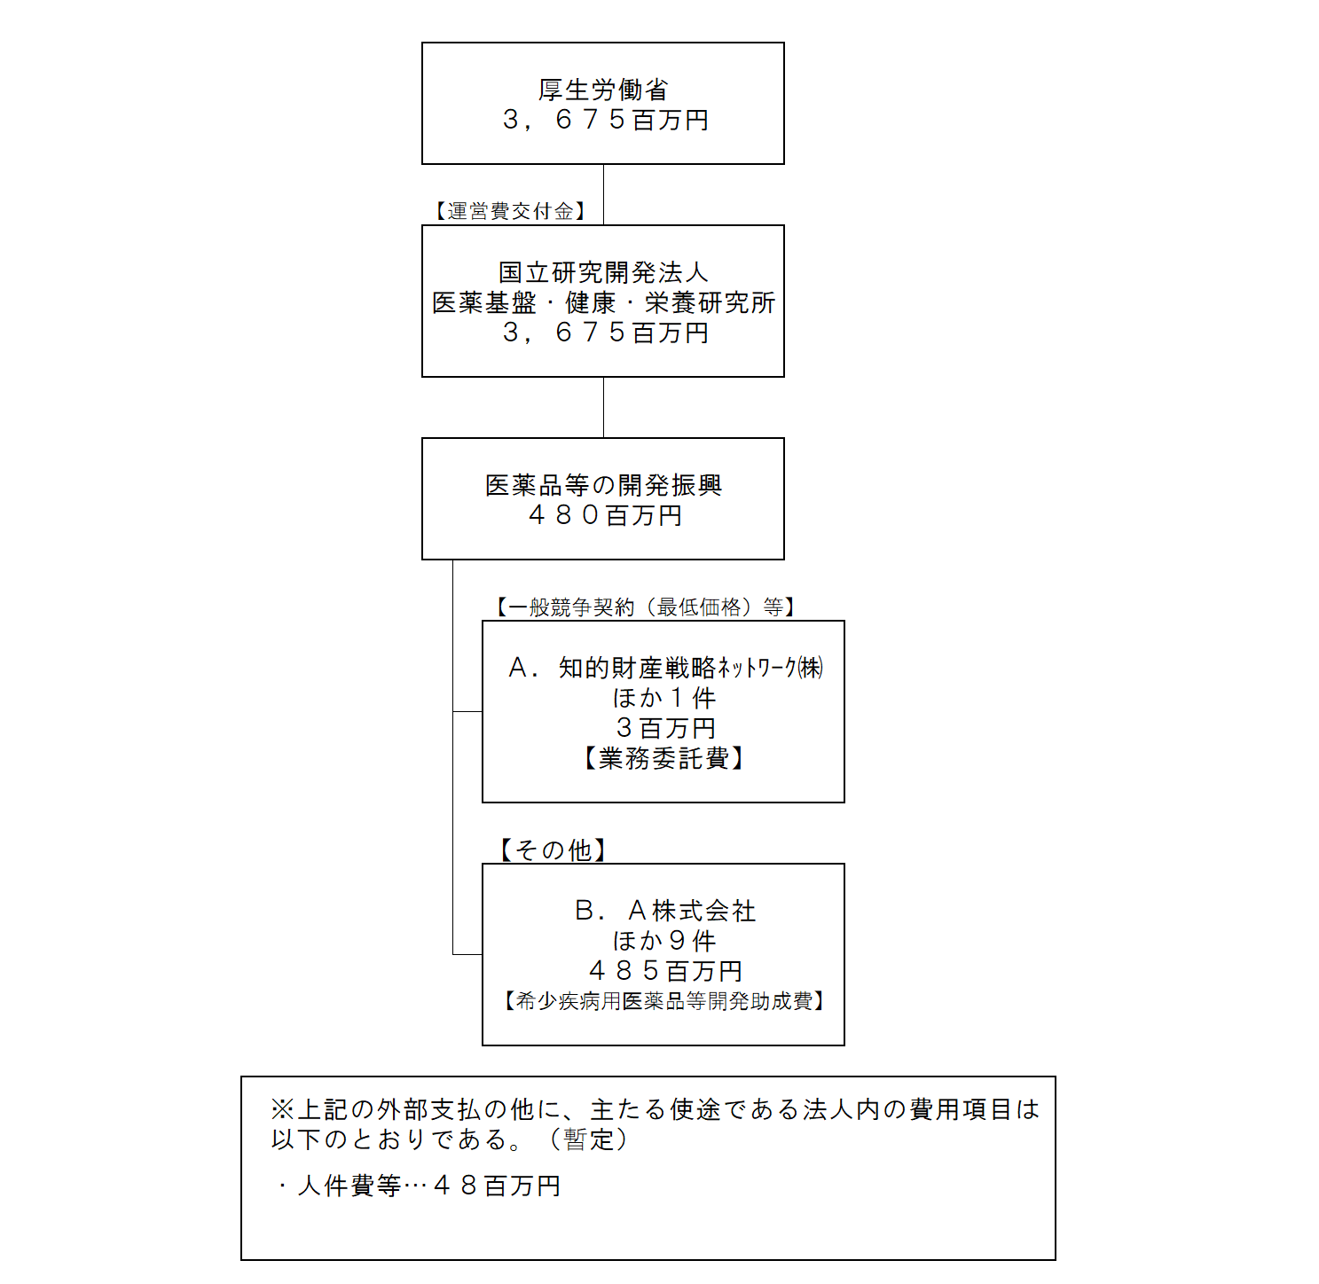

費目・使途 （「資金の流れ」においてブロックごとに最大の金額が支出されている者について記載する。費目と使途の双方で実情が分かるように記載） |  |  |  | A. |  |  |  |  |  |  |  |  |  |  |  |  |  | B.Ａ株式会社
 |  |  |  | 費 目 |  |  |  | 使 途 |  |  |  |  |  |  |  | 金 額 (百万円） |  | 費 目 |  |  |  | 使 途 |  |  |  |  |  |  |  |  |  | 金 額 (百万円）
 |  |  |  |  |  |  |  |  |  |  |  |  |  |  |  |  |  | 開発助成費 |  |  |  | 希少疾病用医薬品開発助成費 |  |  |  |  |  |  |  |  |  | 181
 |  |  |  | 計 |  |  |  |  |  |  |  |  |  |  |  | 0 |  | 計 |  |  |  |  |  |  |  |  |  |  |  |  |  | 181
 |  |  |  | C. |  |  |  |  |  |  |  |  |  |  |  |  |  | D.
 |  |  |  | 計 |  |  |  |  |  |  |  |  |  |  |  | 0 |  | 計 |  |  |  |  |  |  |  |  |  |  |  |  |  | 0
 |  |  |  | E. |  |  |  |  |  |  |  |  |  |  |  |  |  | F.
 |  |  |  | 費 目 |  |  |  | 使 途 |  |  |  |  |  |  |  | 金 額 (百万円） |  | 費 目 |  |  |  | 使 途 |  |  |  |  |  |  |  |  |  | 金 額 (百万円）
 |  |  |  | 計 |  |  |  |  |  |  |  |  |  |  |  | 0 |  | 計 |  |  |  |  |  |  |  |  |  |  |  |  |  | 0
 |  |  |  | G. |  |  |  |  |  |  |  |  |  |  |  |  |  | H.
 |  |  |  | 費 目 |  |  |  | 使 途 |  |  |  |  |  |  |  | 金 額 (百万円） |  | 費 目 |  |  |  | 使 途 |  |  |  |  |  |  |  |  |  | 金 額 (百万円）

 |  |  |  | 計 |  |  |  |  |  |  |  |  |  |  |  | 0 |  | 計 |  |  |  |  |  |  |  |  |  |  |  |  |  | 0
費目・使途欄についてさらに記載が必要な場合はチェックの上【別紙２】に記載 |  |  |  |  |  |  |  |  |  |  |  |  |  |  |  |  |  |  |  |  |  |  |  |  |  | チェック

 | 支出先上位１０者リスト
 | A.
 |  | 支 出 先 |  |  |  |  | 法 人 番 号 |  |  |  | 業 務 概 要 |  |  |  |  | 支 出 額 （百万円） |  | 契約方式等 |  |  |  | 入札者数 （応募者数） |  |  |  | 落札率 |  | 一者応札・一者応募又は 競争性のない随意契約となっ た理由及び改善策 （支出額10億円以上）
1 |  | 知的財産戦略ﾈｯﾄﾜｰｸ㈱ |  |  |  |  | 1010001126065 |  |  |  | 早期事業化・収益最大化に向けた知的財 |  |  |  |  | 1 |  | 随意契約 （少額） |  |  |  | - |  |  |  | 100 |  | -
2 |  | ㈱MDSD |  |  |  |  | 6010401078216 |  |  |  | AIﾎｽﾋﾟﾀﾙ ﾎﾟｽﾀｰ3種 制作 1式 |  |  |  |  | 0 |  | 随意契約 （少額） |  |  |  | - |  |  |  | 100 |  | -
3 |  | ㈱日興商会 高槻支店 |  |  |  |  | 1140001050558 |  |  |  | 電話移設作業 1式 |  |  |  |  | 0 |  | 随意契約 （少額） |  |  |  | - |  |  |  | 100 |  | -
4 |  | 伊藤忠ﾃｸﾉｿﾘｭｰｼｮﾝｽﾞ㈱ |  |  |  |  | 2010001010788 |  |  |  | PaloaltoPA200搬入設置調整作業 1式 |  |  |  |  | 0 |  | 随意契約 （少額） |  |  |  | - |  |  |  | 100 |  | -
5 |  | 扶桑速記印刷㈱ |  |  |  |  | 9010001027784 |  |  |  | 速記議事録作成 1式 |  |  |  |  | 0 |  | 随意契約 （少額） |  |  |  | - |  |  |  | 100 |  | -
6 |  | ㈱MDSD |  |  |  |  | 6010401078216 |  |  |  | AIﾎｽﾋﾟﾀﾙﾎﾟｽﾀｰ制作 1式 |  |  |  |  | 0 |  | 随意契約 （少額） |  |  |  | - |  |  |  | 100 |  | -
7 |  | 関西医薬品協会 |  |  |  |  | - |  |  |  | ｢彩都産学官連携ﾌｫｰﾗﾑ2019」開催事業費 |  |  |  |  | 0 |  | 随意契約 （少額） |  |  |  | - |  |  |  | 100 |  | -
8 |  | ㈱ｾﾞﾆｽ |  |  |  |  | 1010401037300 |  |  |  | ﾊﾟﾝﾌﾚｯﾄ 和文英訳 1式 |  |  |  |  | 0 |  | 随意契約 （少額） |  |  |  | - |  |  |  | 100 |  | -
9 |  | 光スチール家具㈱ |  |  |  |  | 3120001039650 |  |  |  | ﾚｲｱｳﾄ変更作業 1式 |  |  |  |  | 0 |  | 随意契約 （少額） |  |  |  | - |  |  |  | 100 |  | -

 | B
 |  | 支 出 先 |  |  |  |  | 法 人 番 号 |  |  |  | 業 務 概 要 |  |  |  |  | 支 出 額 （百万円） |  | 契約方式等 |  |  |  | 入札者数 （応募者数） |  |  |  | 落札率 |  | 一者応札・一者応募又は 競争性のない随意契約となっ た理由及び改善策 （支出額10億円以上）
1 |  | Ｂ株式会社 |  |  |  |  | - |  |  |  | 希少疾病用医薬品等開発（助成金交付） |  |  |  |  | 64 |  | 随意契約 （その他） |  |  |  | - |  |  |  | 100 |  | -
2 |  | Ｃ株式会社 |  |  |  |  | - |  |  |  | 希少疾病用医薬品等開発（助成金交付） |  |  |  |  | 61 |  | 随意契約 （その他） |  |  |  | - |  |  |  | 100 |  | -
3 |  | Ａ株式会社 |  |  |  |  | - |  |  |  | 希少疾病用医薬品等開発（助成金交付） |  |  |  |  | 55 |  | 随意契約 （その他） |  |  |  | - |  |  |  | 100 |  | -
4 |  | Ａ株式会社 |  |  |  |  | - |  |  |  | 希少疾病用医薬品等開発（助成金交付） |  |  |  |  | 32 |  | 随意契約 （その他） |  |  |  | - |  |  |  | 100 |  | -
5 |  | Ａ株式会社 |  |  |  |  | - |  |  |  | 希少疾病用医薬品等開発（助成金交付） |  |  |  |  | 29 |  | 随意契約 （その他） |  |  |  | - |  |  |  | 100 |  | -
6 |  | Ｄ株式会社 |  |  |  |  | - |  |  |  | 希少疾病用医薬品等開発（助成金交付） |  |  |  |  | 25 |  | 随意契約 （その他） |  |  |  | - |  |  |  | 100 |  | -
7 |  | Ａ株式会社 |  |  |  |  | - |  |  |  | 希少疾病用医薬品等開発（助成金交付） |  |  |  |  | 25 |  | 随意契約 （その他） |  |  |  | - |  |  |  | 100 |  | -
8 |  | Ｃ株式会社 |  |  |  |  | - |  |  |  | 希少疾病用医薬品等開発（助成金交付） |  |  |  |  | 24 |  | 随意契約 （その他） |  |  |  | - |  |  |  | 100 |  | -
9 |  | Ｅ大学 |  |  |  |  | - |  |  |  | 希少疾病用医薬品等開発（助成金交付） |  |  |  |  | 23 |  | 随意契約 （その他） |  |  |  | - |  |  |  | 100 |  | -
10 |  | Ｆ株式会社 |  |  |  |  | - |  |  |  | 希少疾病用医薬品等開発（助成金交付） |  |  |  |  | 19 |  | 随意契約 （その他） |  |  |  | - |  |  |  | 100 |  | -

